ここから選択項目ですが非表示にしています→
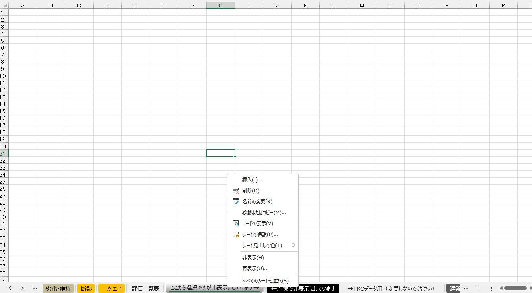

非表示シートの表示方法

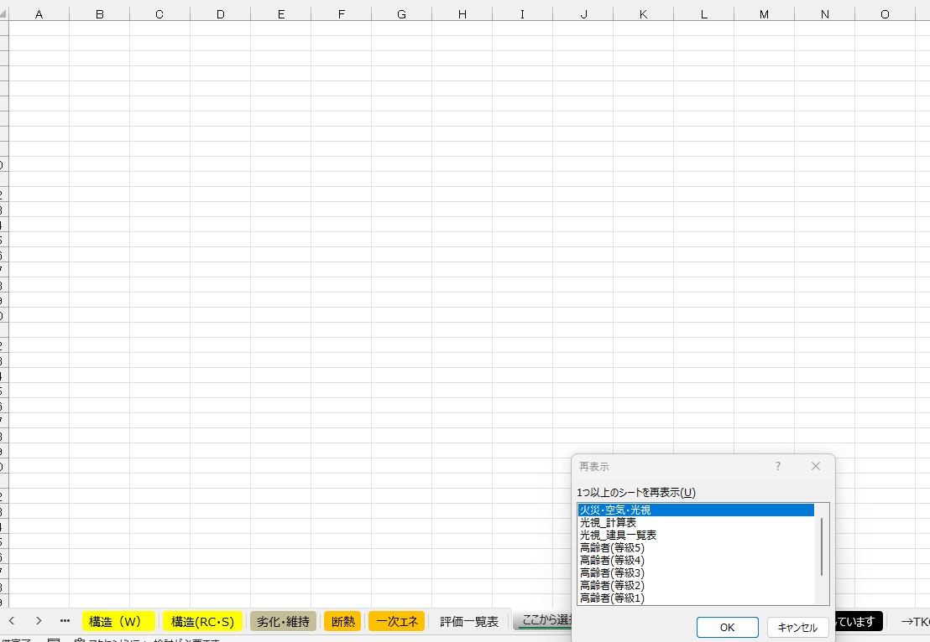

表示させるシートを選択してください。【ｃｔｒｌ】を押しながら選択すると複数選択できます。

どれかのシートタブを右クリックをする

